Sheet1
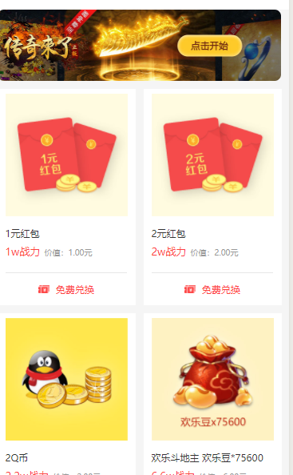
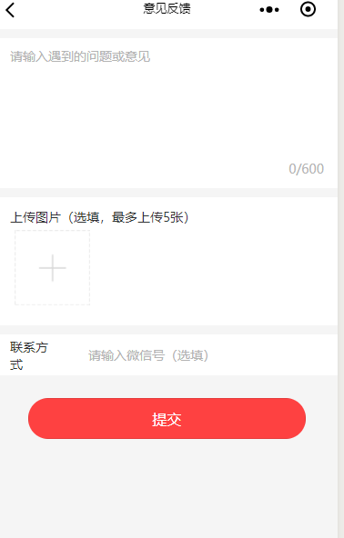
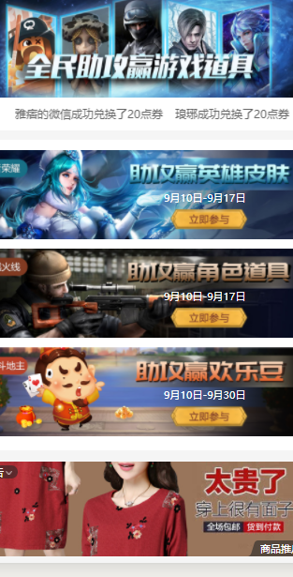
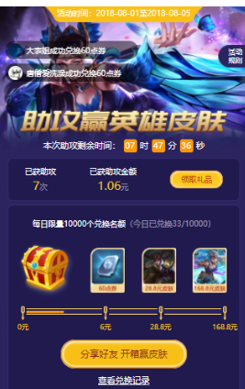
index首页 |  | assist助攻活动页 |  |  | myselfassist发起助攻页面 |  | redemption奖品兑换记录
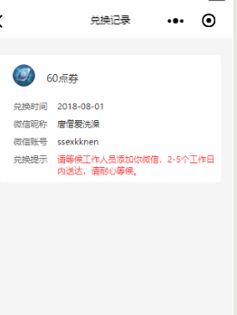

login登录页

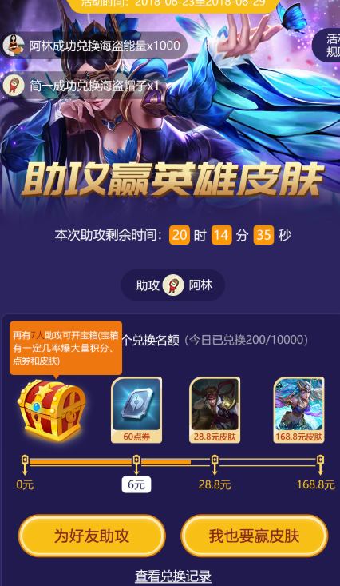
 |  |  |  |  | friendassist分享页面

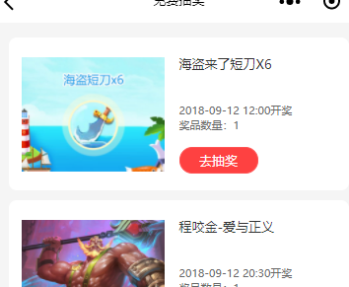
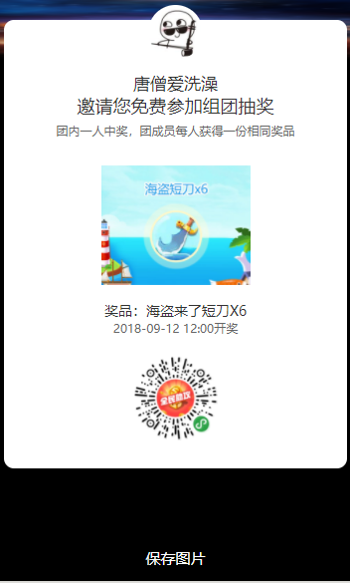
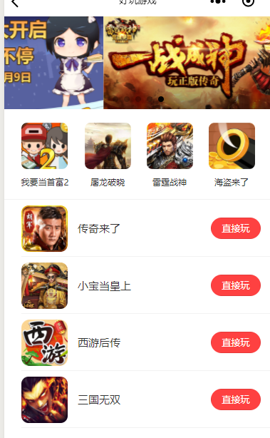
freelottery |  |  | sharepng生成二维码海报 |  | more好玩游戏
抽奖页面

lotterydetail
抽奖详情

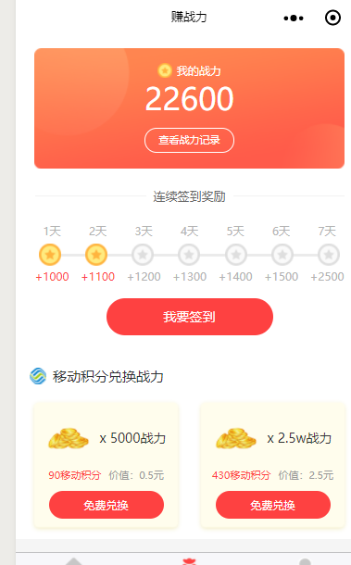
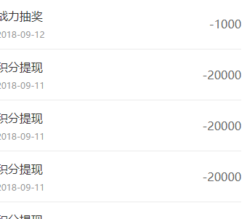
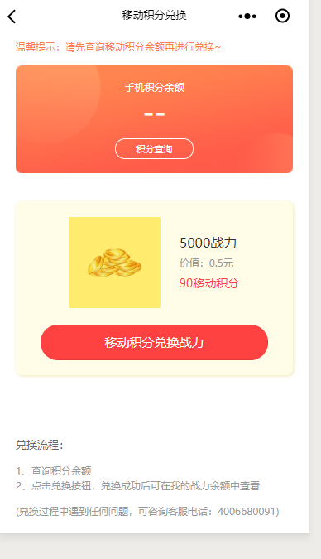
makebattle |  |  | combatrecord战力记录 |  | creditexchange移动积分兑换
赚战力

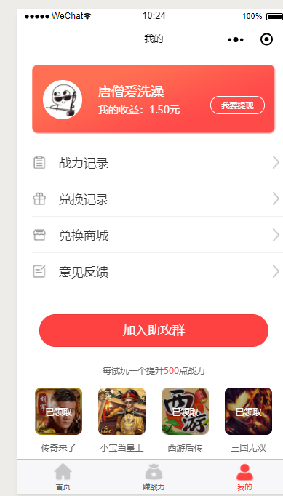
usercenter我的 |  |  |  | extractq我要提现 |  | incomerecord收益记录
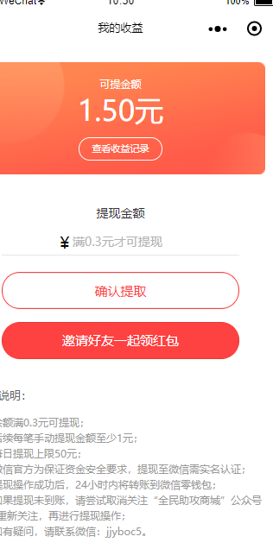
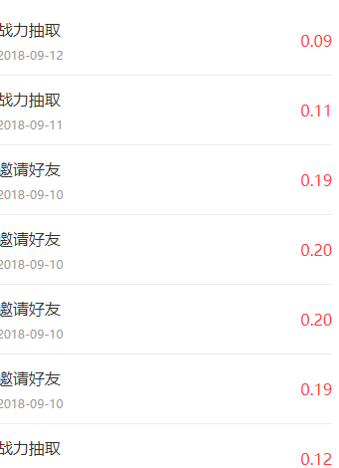

 | exchangemall兑换商城 |  |  | feedback意见反馈

